Tabelle1
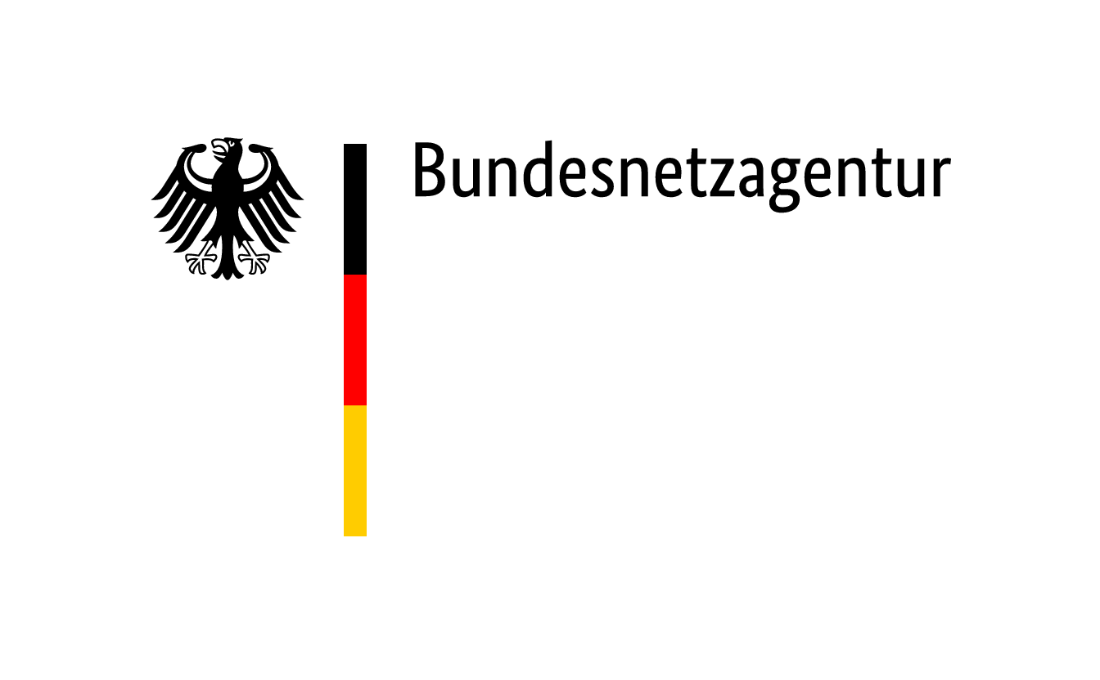

 | Zuschläge im Ausschreibungsverfahren für Steinkohleanlagen und Braunkohle-Kleinanlagen nach dem KVBG für den Gebotstermin vom 4. Januar 2021
BNAId | Name des Bieters | Name der Anlage | Bezuschlagte Gebotsmenge [MW] | Zuschlagsnummer | Angestrebte Nutzung des Standorts nach dem Wirksamwerden des Verbots der Kohleverfeuerung (Eigenerklärung des Bieters)
BNA1674 | Uniper Kraftwerke GmbH | Kraftwerk Wilhelmshaven | 757 | KVBG21-1/001 | Eine Umwidmung des Planungsstatus von einem Standort zur "Energieerzeugung" hin zum einem allgemeinen Industriegebiet ist angestoßen ebenso wie die Planungen zum Anschluss an das allgemeine Hochdruckgasnetz (für mögliche Industrieverbraucher aber auch die Erzeugung von Strom/Dampf/Wärme auf Basis von Erdgas). Darüber hinaus gibt es Überlegungen zur Erzeugung und Nutzung von Wasserstoff am Uniper-Kraftwerksstandort Wilhelmshaven - dies u.a. auch im Zusammenhang mit der Kooperation der Salzgitter AG, Rhenus Midgard als auch dem Land Niedersachsen und der Stadt Wilhelmshaven zur Erzeugung von Wasserstoff zur Direkteisenreduktion.
BNA0464 | Kraftwerk Mehrum GmbH | Kraftwerk Mehrum (KWM), Block3 | 690 | KVBG21-1/002 | Gegenwärtig werden verschiedene Optionen zur Nachnutzung des Standorts des "Kraftwerk Mehrum" geprüft. Eine Festlegung auf eine der Optionen ist noch nicht erfolgt.
BNA0196 | Mitteldeutsche Braunkohlengesellschaft mbH | Kraftwerk Deuben | 67 | KVBG21-1/003 | Im Zusammenhang mit der Stilllegung des Kraftwerks Deuben werden verschiedene Konzepte für die industrielle und gewerbliche Nachnutzung des Standortes geprüft.

